상품제안서
안전 반사 스폐셜 조끼 | 상품코드: S27004

 |  |  |  |  |  |  | 02-713-8555 | www.synergygift.co.kr
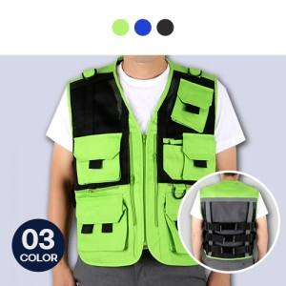

【상세/제작정보】

【인쇄/포장옵션】 | 실크 / 포장불가능

【공급단가】 | 수량 | 50~ | 100~ | 500~ | 1,000~ | 2,000~
*VAT별도 | L~2XL | 24,300원 | 23,400원 | 22,500원 | 21,600원 | 21,060원
 | 3XL | 24,970원 | 24,050원 | 23,120원 | 22,200원 | 21,640원

【상품 URL】 | https://www.synergygift.co.kr:443/src/goods_detail.php?gdno=27004

